画面イメージ
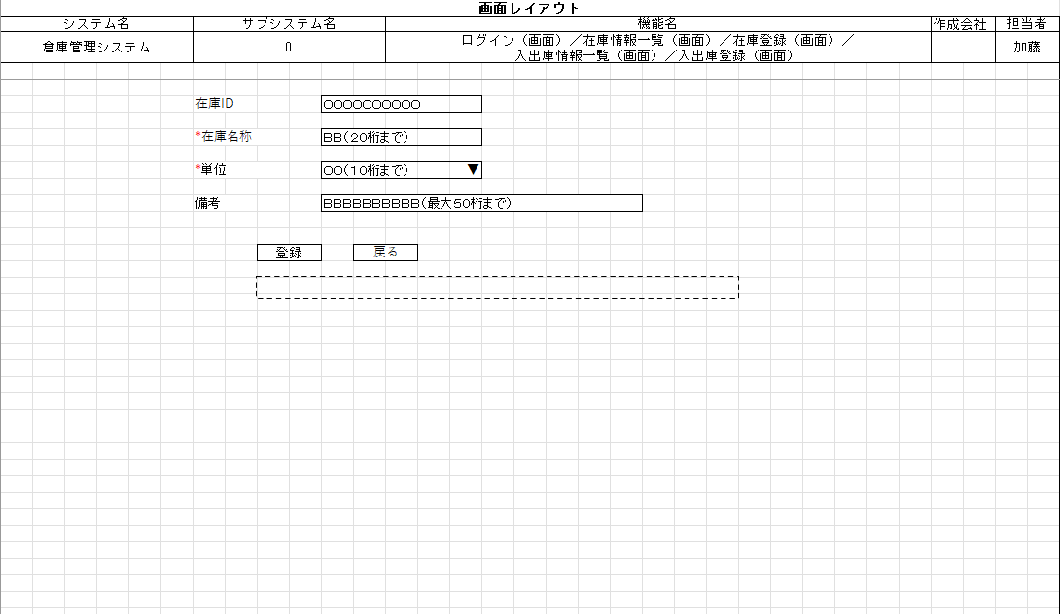
詳細設計書 | 論理名称 |  | システムID |  | 改訂日 | 2022-12-06
 | 物理名称 | 在庫情報登録 | システム名称 | 倉庫管理システム | 改訂者 | 加藤

画面イメージ

IO関連
詳細設計書 |  | 論理名称 |  |  |  |  | システムID |  |  | 改訂日 | 2022-12-06
 |  | 物理名称 |  | 在庫情報登録 |  |  | システム名称 | 倉庫管理システム |  | 改訂者 | 加藤

I/O関連図

在庫情報
在庫情報登録
在庫情報一覧
 |  |  |  | 追加ボタン |  |  |  |  | 登録ボタン
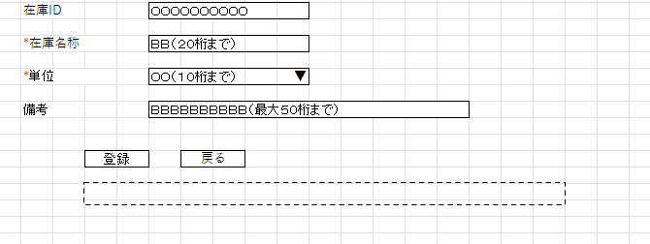
 |  |  |  | 戻るボタン

パラメータ一覧
No | 論理名称 |  | 物理名称 |  | I/O | 備考
1 | 在庫ID |  |  |  | I | 在庫情報一覧画面から編集ボタン押下の場合
2
3
4
5
6
7
8
9
テーブル一覧
No | 論理名称 |  | 物理名称 |  | I/O | 備考
1 | 在庫情報 |  | t_stock |  | I/O
2
3
4
5
6
7
8
9
ファイル一覧
No | 論理名称 |  | 物理名称 |  | I/O | 備考
1
2
3
4
5
6
7
8
9

